Datos
 | INFORMACIÓN DE AUDITOR EXTERNO

 | DATOS DE REGISTRO 2020 |  | DATOS DE PARTICIPANTE |  | REFERENCIAS

 | Registro ASE | Tipo de Persona | Tipo de Persona | Incorrecto | Orden de Pago
 |  | #N/A |  | Incorrecto

 | Denominación Social |  | Denominación Social |  | Fecha de Firma
 | #N/A

 |  |  |  |  | Fotografía | Logotipo
 |  |  |  |  | 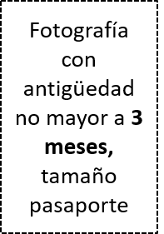
 | Representante |  | Representante
 | #N/A

El que suscribe , Contador Público Certificado en mi carácter de

#N/A

y con fundamento en los artículos 52, fracción I, inciso a), del Código Fiscal de la Federación; 52 y 53, del Reglamento del Código Fiscal de la Federación 1 y 2, de la Ley de Protección de Datos Personales en Posesión de Sujetos Obligados del Estado de Puebla, 1 y 2 de la Ley de Transparencia y Acceso a la Información Pública del Estado de Puebla; 2 fracción V, 77, fracción III y 136, de la Ley de Adquisiciones, Arrendamientos y Servicios del Sector Público Estatal y Municipal, 58 de la Ley General de Responsabilidades Administrativas, hago de su conocimiento que cuento con lo siguiente:
, hago de su conocimiento que mi domicilio fiscal está establecido en el Estado de Puebla y que toda la información que enuncio y documentación que presento como evidencia en el presente anexo es verdadera y correcta, firmando al calce de cada uno de los apartados que lo integran. Así mismo, expreso mi consentimiento para que sea verificada mediante inspección física cuando la Auditoría Superior lo requiera.

